Tabelle1
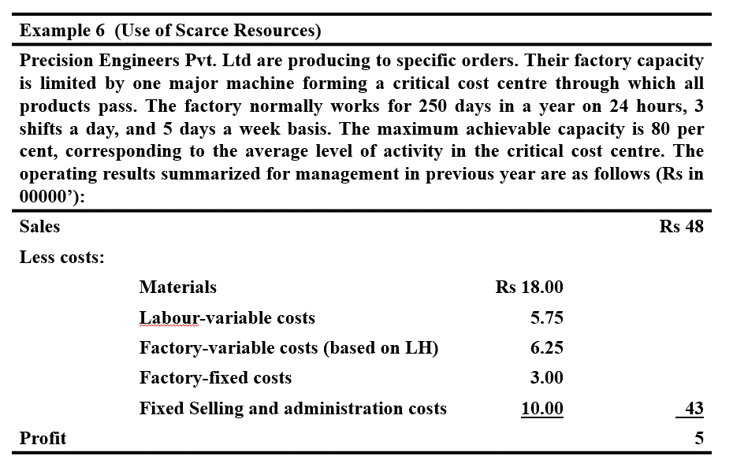
Use of Scarce Resources |  |  |  | Info
Time
Days / a | 250
Workinhours | 24

Shifts | 3
Days/week | 5
Maximal % capacity | 80

1) Calculate possible time 100 % | 6000
2) Calcluate time with % | 4800

Costs
Materials |  | 18
Labour-Cariable |  | 5.75
Factory-Variable Costs |  | 6.25
Factory Fixed Cost |  | 3
Fixed Selling administrative Cost |  | 10
Summe |  | 43

1) Calculate Variable Production Cost / Hour /// other than Material |  | 250

Sales
Sales |  | 48
Profit |  | 5

Aufgabe1) | Soll Auftrag angenommen werden oder nicht?

 | Contactx |  | Contract y
Material cost per unit | 375 |  | 1750
Machine-hours (critical cost centre) per unit | 2 |  | 3
Contract price per unit | 1500 |  | 3750
Extra selling expenses per unit | 25 |  | 50

Vergleich Verträge
 | Contract X |  | Contract Y
Mögliche Produkte Anzahl | 2400 |  | 1600 |  | Mögliche gesamtstundenzahl / Anzahl je stück
 | Unit | Total | Unit | Total | Anzhal * SP
Sales | 1500 | 3600000 | 3750 | 6000000 | Aus Aufgabe a / Multipliziet mit möglicher Gesamtmenge
Material cost per unit | 375 | 900000 | 1750 | 2800000 | Aus Angabe 1a
other Production Cost / unit (incl hour) | 500 | 1200000 | 750 | 1200000 | Aus der Angabe vor Aufgabe 1 habe ich die Factory hour berechnet, das dann mit dem Producthours multipliziert
Addiditonal Selling Expense | 25 | 60000 | 50 | 80000 | Aus Aufgabe 1a
CM | 600 | 1440000 | 1200 | 1920000

Fixed Cost
Factory overheads |  | 300000 |  | 300000 | Aus Aufgabe 1a
Selling and administration |  | 1000000 |  | 1000000 | Aus Aufgabe 1a

Profit from Contracts |  | 140000 |  | 620000
Present Profit |  |  | 500000 |  | Aus der Angabe 0

Antwort : Annahem Contact y Verspricht am meisten Profit

